Dron1 - Letové sady
Komponent | Počet batérií v letovej sade | Obr.1 Zapojenie batéria č.1 do letovej sady |  | Vlastnosti | Špecifikácia letovej sady
Hardcase batéria typu LiPo č.1 pre letové sady č.1-č.8 | 4 | 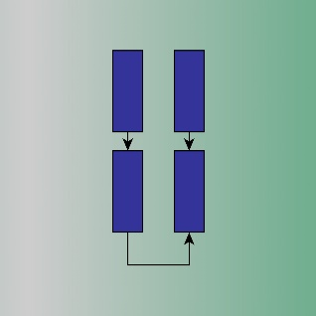 | Letová sada č.1 - č.8 | Kapacita sady | min. 18800mAh
 |  |  |  | Napätie sady | 15,2V
 |  |  |  | Hmotnosť sady | max. 1360g bez prepojovacích káblov
 |  |  |  | Prepojenie batérií | paralelne a sériovo

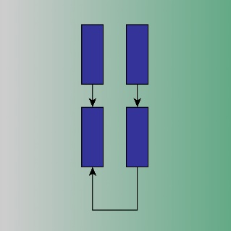
 |  | Obr.2 Zapojenie batéria č.2 do letovej sady
Hardcase batéria typu LiPo č.2 pre letové sady č.9-č.16 | 4 |  | Letová sada č.9 - č.16 | Kapacita sady | min. 16000mAh
 |  |  |  | Napätie sady | 15,2V
 |  |  |  | Hmotnosť sady | max. 1320g bez prepojovacích káblov
 |  |  |  | Prepojenie batérií | paralelne a sériovo

Dron2 - Letové sady
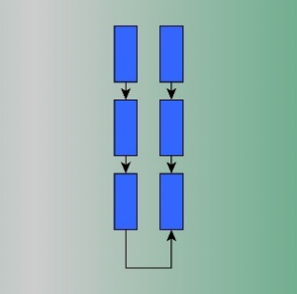
Komponent | Počet batérií v letovej sade | Obr.3 Zapojenie do letovej sady |  | Vlastnosti | Špecifikácia komponentu
Hardcase batéria typu LiPo č.3 pre letové sady č.17-č.22 | 6 |  | Letová sada č.17 - č.22 | Kapacita sady | min.16500mAh
 |  |  |  | Napätie sady | 15,2V
 |  |  |  | Hmotnosť sady | max. 1380g bez prepojovacích káblov
 |  |  |  | Prepojenie batérií | paralelne a sériovo

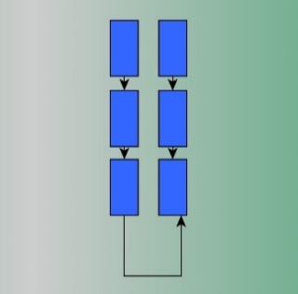
 |  | Obr.4 Zapojenie do letovej sady
Hardcase batéria č.4 typu LiPo pre letové sady č.23-č.29 | 6 |  | Letová sada č.23 - č.29 | Kapacita sady | min.15000mAh
 |  |  |  | Napätie sady | 15,2V
 |  |  |  | Hmotnosť sady | max. 1290g bez prepojovacích káblov
 |  |  |  | Prepojenie batérií | paralelne a sériovo

Dron3 - Letové sady
Komponent | Počet batérií v letovej sade | Obr.5 Zapojenie do letovej sady |  | Vlastnosti | Špecifikácia komponentu
Hardcase batéria typu LiPo č.5 pre letové sady č.30-č.36 | 6 | 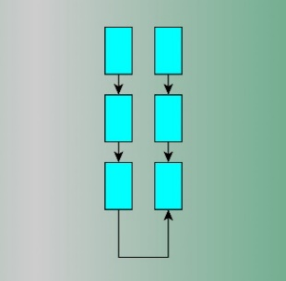 | Letová sada č.30 - č.36 | Kapacita sady | min. 17400mAh
 |  |  |  | Napätie sady | 15,2V
 |  |  |  | Hmotnosť sady | max. 1320g bez prepojovacích káblov
 |  |  |  | Prepojenie batérií | paralelne a sériovo

 |  | Obr.6 Zapojenie do letovej sady
Hardcase batéria typu LiPo č.6 pre letové sady č.42-č.48 | 4 | 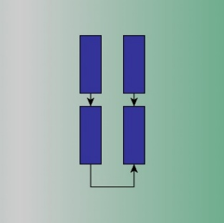 | Letová sada č.42 - č.48 | Kapacita sady | min.18800mAh
 |  |  |  | Napätie sady | 15,2V
 |  |  |  | Hmotnosť sady | max. 1360g bez prepojovacích káblov
 |  |  |  | Prepojenie batérií | paralelne a sériovo

Dron4 - Letové sady
Komponent | Počet batérií v letovej sade | Obr.7 Zapojenie do letovej sady |  | Vlastnosti | Špecifikácia komponentu
Hardcase batéria typu LiPo č.7 pre letové sady č.49-č.56 | 6 | 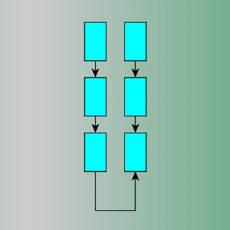 | Letová sada č.49- č.56 | Kapacita sady | min. 19200mAh
 |  |  |  | Napätie sady | 15,2V
 |  |  |  | Hmotnosť sady | max. 1650g
 |  |  |  | Prepojenie batérií | paralelne a sériovo

Dron9 - Letové sady
Komponent | Počet batérií v letovej sade | Obr.8 Zapojenie do letovej sady |  | Vlastnosti | Špecifikácia komponentu
Hardcase batéria č.8 typu LiPo pre letové sady č.57- č.72 | 2 | 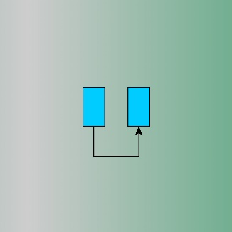 | Letová sada č.57- č.72 | Kapacita sady | min. 3900mAh
 |  |  |  | Napätie sady | 15,2V
 |  |  |  | Hmotnosť sady | max. 320g bez prepojovacích káblov
 |  |  |  | Prepojenie batérií | paralelne

